箱唛扫码
Factory name (工厂名称)
PO. Number(订单号) | 79094-01 78476-01 78475-01
Style Code.(款号) | 6075-662
Product Code.(产品编号) | RECYCLE CARE LABEL RECYCLE COMPONENT LABEL | Carton No.(箱号):
Inner Packages(包装方式） | 2000pcs/ bundle | 1\1
SIZE/qty (尺码/数量) | 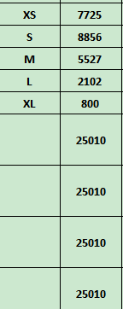
Carton Dimension（箱规） | 30*40*50 | Country of Origin：
Gross Weight（毛重） | 23kg | Made In China
Net Weight（净重） | 22.6kg
Remark（备注）

 | 06075662250012
 | 06075662250029
 | 06075662250036
 | 06075662250043
 | 06075662250050
 | 06075662250012
 | 06075662250029
 | 06075662250036
 | 06075662250043
 | 06075662250050

